Задание 1
 | Комментарий
1. Почему практики тест-дизайна нельзя применять сразу после получения требований?
Практики тест-дизайна нельзя применять сразу, т.к. сначала нужно проанализировать требования, поискать серые зоны, а также задать вопросы, возникшие в ходе исследования.
2. В какой ситуации классы эквивалентности и граничные значения могут существовать по отдельности? Аргументируй свой ответ и приведи примеры.
КЭ и ГЗ зависят друг от друга, поэтому ни в какой
3. Что такое эквивалентность? Что такое класс эквивалентности?
Эквивалентность - это равноценные значения, т.е значения, которые приложение одинаково обрабатывает. КЭ- значения, обрабатываемые одинаково, объединяются в классы
4. Можно ли исключить проверку в середине диапазона в пользу проверок на границах, входящих в диапазон? Аргументируй свой ответ.
Нельзя, т.к. проверки только на границах не гарантируют отсутствие ошибок в середине диапазона.
5. Представь, что тебе нужно протестировать форму: у каждого поля есть валидатор. Результат работы формы зависит от комбинации данных в полях. Какие практики тест-дизайна следует применить и почему? Аргументируй свой ответ.
1. Позитивные и негативные проверки - проверка как работает система при правильной работе с ней и как она работает при неправильной работе с ней. 2. КЭ и ГЗ для более полной проверки вводимых значений 3. Создание таблицы принятия решений - наглядное отображение комбинаций вводимых значений 4. Попарное тестирование - оптимизация проверок, обеспечение более полного покрытия тестами.
6. Какими способами можно оптимизировать количество проверок при работе с таблицами принятия решений? Аргументируй свой ответ.
Можно применить технику попарного тестирования, это оптимизирует проверки и исключить повторы
7. Опиши, чем чек-лист отличается от тест-кейсов. Приведи примеры, где применяют и то, и другое.
Чек-лист - что тестируем? Текст-кейс - как тестируем?
8. Как правильно составить баг-репорт? Какие элементы баг-репорта — обязательные? Почему?
После нахождения ошибки нужно собрать все необходимые данные и файлы (скриншот, скринкаст) для составления баг-репорта Обязательные элементы: 1. ID - каждый ID уникален для каждой ошибки 2. Заголовок - суть ошибки 3.Шаги воспроизведения - нужны обязательно, чтобы можно было повторно воспроизвести баг 4. Результаты (ОР ФР) - ОР- нужен для понимания того, что должно было произойти, ФР - что фактически произошло 5. Окружение - важно указывать, т.к. баг может быть не во всех тестируемых окружениях 6. Приоритет - показывает срочность исправления бага
9. По каким правилам составляют заголовок баг-репорта? Что будет, если составить заголовок неправильно?
Заголовок должен быть уникальным, коротким и понятным. Если заголовок будет неуникальным, то возникнет путаница в баг-репортах Если составить заголовок длинным и непонятным, то может быть не ясна суть.
10. Из чего состоит клиент-серверная архитектура приложения? Кратко опиши функциональность каждого элемента.
Клиент, сервер и интернет - элементы клиент-серверной архитектуры Клиент - приложение, с которым взаимодействует пользователь Сервер - система, которая обрабатывает запросы клиента и дает ответ Интернет- система связанных устройств, помогающих клиенту и серверу обмениваться данными
11. Опиши этапы обработки запроса после того, как в адресную строку браузера вводят URL: https://yandex.ru.
1. Браузер ищет информацию об IP-адресе сайта в истории/ОП/кеше 2. Браузер отправляет запрос к DNS-серверам 3. Браузер устанавливает соединение с сервером 4. Браузер отправляет HTTP-запрос 5. Сервер обрабатывает запрос 6. Сервер отправляет ответ браузеру 7. Браузер обрабатывает полученный ответ и выводит веб-страницу
12. Что такое кэш? Зачем он нужен? Какое правило нужно соблюдать при работе с кэшем в тестировании?
Кэш - это данные веб-страниц, которые сохраняются на компьютере после посещения страницы Кэш нужен для более быстрой загрузки страницы при повторном посещении. Перед тестированием необходимо чистить кэш. Если этого не сделать, при обновлении страницы, данные взятые из кэша могут быть устаревшими и повлиять на проверку.
13. Ты знаешь, что есть протоколы HTTP и HTTPS. - Чем отличаются HTTP и HTTPS? В каких случаях не стоит пользоваться HTTP? - Из каких компонентов состоит HTTP запрос: за что отвечает каждый? - Какие HTTP-методы ты знаешь? За что они отвечают? Приведи примеры применения разных методов. - Что такое код HTTP-ответа? Какие коды бывают?
1. HTTP- протокол передачи данных в НЕЗАЩИЩЕННОМ виде HTTPS- ЗАЩИЩЕННЫЙ протокол передачи гипертекста, является более безопасной версией HTTP 2. При использовании HTTPS браузер и сервер устанавливают безопасное зашифрованное соединение перед передачей данных. HTTP опасно использовать при передаче конфиденциальных и персональных сведений: платежных данных покупателей, имен и контактов, логинов, паролей и т. д. 3. GET - запросит у бэкенда данные по определенному адресу PUT - отправить данные на бэкенд POST - изменить данные на бэкенд DELETE - удалить данные на бэкенде 4. 1хх - информационное сообщение 2хх - сообщение об успехе 3хх - перенаправление 4хх - клиентские ошибки 5хх - ошибки сервера
14. Опиши, из каких компонентов может состоять URL. За что отвечает каждый из них?
Схема - протокол, по которому передаются данные. Например: HTTP и HTTPS Логин:пароль - указывают серверу, какой пользователь к нему обратился. К логину пользователя привязаны права доступа. Символ @ - отделяет логин:пароль и имя хоста:порт Имя хоста:порт - доменное имя или IP-адрес сервера, к которому обращается пользователь Путь - месторасположение ресурса Параметры запроса - дополнительные параметры вида ключ=значение Фрагмент текста или якорь - дополнительный указатель, он позволяет сразу попасть в нужную часть веб-страницы
15. Какие виды мобильных приложений бывают? В чём особенность каждого?
Веб-приложения используют клиент-серверную архитектуру и адаптированы под мобильные устройства. Веб-приложения не нужно устанавливать. Нативные приложения нужно устанавливать: сначала скачивают установочный файл. Гибридные приложения комбинируют свойства двух предыдущих: в основе «гибрида» — нативное приложение, его пишут отдельно под каждую платформу.
16. Чем эмулятор отличается от реального устройства? Кратко опиши недостатки и преимущества при тестировании.
Эмулятор позволяет: -покрыть много параметров мобильных устройств при проверке; -быстрее приступить к тестированию приложения, если на руках нет реального устройства; -автоматизировать тестирование пользовательского интерфейса; -проверить версию приложения, которая ещё в разработке. Недостатки: -медленная работа -долгая настройка Преимущества реального устройства: - тестирование в реальных условиях - более высокая производительность Недостатки: -стоимость -огромное количество устройств
17. Проверь, есть ли ошибки в JSON Если да, то приложи верный вариант файла.
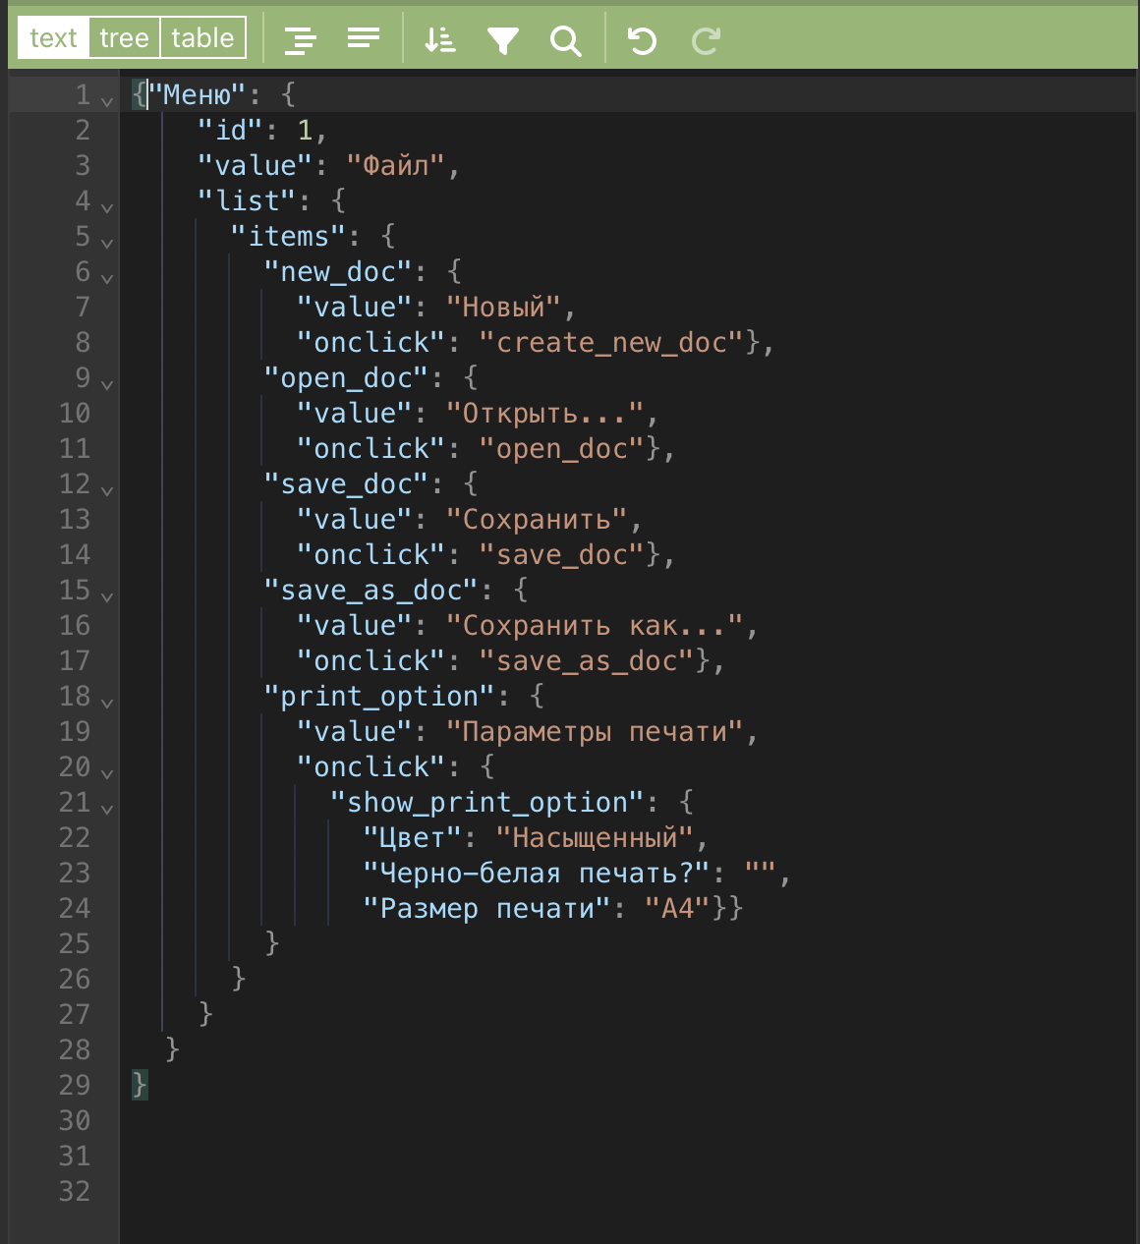
Ссылка на иллюстрацию:
https://code.s3.yandex.net/qa/schemes/diploma-29.png
18. Что такое реляционная база данных? Чем она отличается от нереляционной?
Реляционная БД - состоит из таблиц и связей между ними, таблицы связаны ключами Нереляционные БД - в них модель хранения связана с их типом. Например, данные могут храниться как пары "ключ-значение", документы JSON
19. Напиши, какие виды JOIN бывают. В чем особенность каждого?
INNER JOIN - возвращает строки на пересечении 2х таблиц OUTER JOIN - внешнее соединение таблиц, выполняется 3 способами: LEFT JOIN - возвращает все строки левой таблицы RIGHT JOIN - возвращает все строки правой таблицы FULL JOIN - возвращается строки и левой, и правой таблиц
Исходные данные для заданий ниже Ты тестируешь сервис, который доставляет еду за 30 минут. Пока это маленький стартап, поэтому ты работаешь всего с четырьмя таблицами: Orders — все доставленные заказы; ORDERS_ID — ID заказов, int; USER_ID — ID пользователей, int; EMPLOYEE_ID — ID сотрудников, int; DELIVERY_TIME — время доставки в минутах, int; ITEMS — список товаров, char; Users — пользователи; USER_ID — ID пользователей, int; FULL_NAME — полное ФИО пользователя, char; PHONE — номер телефона пользователя, char; ADDRESS — адрес пользователя, char; Employees — работники; EMPLOYEE_ID — ID сотрудника, int; FIRST_NAME —имя сотрудника, char; LAST_NAME — фамилия сотрудника, char; PHONE — телефон сотрудника, char; JOB_ID — ID специализации, int; Jobs — типы работ в сервисе JOB_ID — ID специализации, int; JOB_TYPE — тип специализации, char; HOURS — число рабочих часов в неделю, int; SALARY — зарплата сотрудника с данной специализацией в рублях, int;

Ссылка на иллюстрацию:
https://code.s3.yandex.net/qa/schemes/diploma-33.png

20. В службу поддержки пришло много жалоб: заказы, в которых есть гречка, доставляют почти час, хотя сервис обещает успеть в 30 минут. Проверь, действительно ли курьеры опаздывают. Выбери все заказы, где есть хотя бы один товар - «гречка» и время доставки свыше 30 минут. В результирующей таблице должны быть ID заказов и ID курьеров. В ответе приложи SQL-запрос.
SELECT ORDERS_ID, EMPLOYEE_ID FROM Orders WHERE ITEMS LIKE '%гречка%' AND DELIVERY_TIME >30;
21. Менеджер предложил добавить новую функциональность в продукт: мониторинг, который показывает самых активных клиентов за всё время работы компании. Проверь, что список пользователей корректно выводится на экран. На этом этапе разработки достаточно проверить только ID клиентов. Выбери пять самых активных клиентов по количеству заказов. В результирующую таблицу выведи ID каждого пользователя и число заказов. Отсортируй данные по убыванию числа заказов, выбери пять самых активных клиентов. В ответе приложи SQL-запрос.
SELECT USER_ID, COUNT(ORDERS_ID) AS ORDERS_CNT FROM Orders GROUP BY USER_ID ORDER BY ORDERS_CNT DESC LIMIT 5
22. Из бухгалтерии пришёл баг-репорт: зарплаты сотрудников рассчитываются некорректно. Оказалось, что почти все ошибки в расчётах — в расчётных листах менеджеров. Выведи список ID всех сотрудников, у которых в специализации содержится «менеджер», с зарплатой больше 70 000 рублей. В ответе приложи SQL-запрос.
SELECT EMPLOYEE_ID FROM Employees INNER JOIN Jobs ON Employees.Jobs.JOB_ID WHERE Jobs.JOB_TYPE like '%менеджер%' AND Jobs.SALARY > 70000;
23. Изучи три ситуации и ответь на вопрос: стоит ли писать автотесты в этом случае? Аргументируй свой ответ. 1) Проект существует давно, у него написано много ручных тестов. 2) Проект временный: продлится всего несколько месяцев. 3) Проект нестабилен: в функциональность часто вносят изменения.
1.Да, это позволит чаще проводить тесты, что увеличит скорость тестирования 2. Нет, быстрее и проще провести ручные тесты 3. Нет, слишком часто придется вносить правки в автотесты, уйдет слишком много времени

